kisode-ta_4-1
全国学力・学習状況調査〈小学校〉
令和４(2022)年度においては、小学校第６学年の児童を対象に、令和４(2022)年４月19日に調査（悉皆）を実施した。調査内容は、国語・算数・理科（「知識」と「活用」を一体的に問う調査問題）、児童質問紙調査、学校質問紙調査であった。
※細かい桁における微小な差異は、実質的な違いを示すものではないことから、都道府県別の正答率については小数点以下を四捨五入した結果を示す。

都道府県平均正答率《公立小学校》（令和４(2022)年度）

国語 |  |  | 算数 |  |  | 理科
 | 県名 | ％ |  | 県名 | ％ |  | 県名 | ％
全国(公立） |  | 65.6 | 全国(公立) |  | 63.2 | 全国(公立) |  | 63.3
1 | 北海道 | 64 | 1 | 北海道 | 61 | 1 | 北海道 | 63
2 | 青森県 | 68 | 2 | 青森県 | 63 | 2 | 青森県 | 66
3 | 岩手県 | 67 | 3 | 岩手県 | 62 | 3 | 岩手県 | 63
4 | 宮城県 | 64 | 4 | 宮城県 | 60 | 4 | 宮城県 | 61
5 | 秋田県 | 71 | 5 | 秋田県 | 66 | 5 | 秋田県 | 71
6 | 山形県 | 65 | 6 | 山形県 | 61 | 6 | 山形県 | 63
7 | 福島県 | 64 | 7 | 福島県 | 61 | 7 | 福島県 | 62
8 | 茨城県 | 65 | 8 | 茨城県 | 62 | 8 | 茨城県 | 64
9 | 栃木県 | 65 | 9 | 栃木県 | 62 | 9 | 栃木県 | 64
10 | 群馬県 | 66 | 10 | 群馬県 | 62 | 10 | 群馬県 | 63
11 | 埼玉県 | 67 | 11 | 埼玉県 | 64 | 11 | 埼玉県 | 65
12 | 千葉県 | 66 | 12 | 千葉県 | 63 | 12 | 千葉県 | 63
13 | 東京都 | 69 | 13 | 東京都 | 67 | 13 | 東京都 | 65
14 | 神奈川 | 65 | 14 | 神奈川 | 64 | 14 | 神奈川 | 63
15 | 新潟県 | 66 | 15 | 新潟県 | 62 | 15 | 新潟県 | 63
16 | 富山県 | 67 | 16 | 富山県 | 66 | 16 | 富山県 | 68
17 | 石川県 | 70 | 17 | 石川県 | 69 | 17 | 石川県 | 70
18 | 福井県 | 69 | 18 | 福井県 | 67 | 18 | 福井県 | 69
19 | 山梨県 | 64 | 19 | 山梨県 | 62 | 19 | 山梨県 | 62
20 | 長野県 | 66 | 20 | 長野県 | 62 | 20 | 長野県 | 63
21 | 岐阜県 | 64 | 21 | 岐阜県 | 61 | 21 | 岐阜県 | 63
22 | 静岡県 | 66 | 22 | 静岡県 | 63 | 22 | 静岡県 | 62
23 | 愛知県 | 63 | 23 | 愛知県 | 63 | 23 | 愛知県 | 61
24 | 三重県 | 65 | 24 | 三重県 | 62 | 24 | 三重県 | 63
25 | 滋賀県 | 63 | 25 | 滋賀県 | 61 | 25 | 滋賀県 | 61
26 | 京都府 | 68 | 26 | 京都府 | 65 | 26 | 京都府 | 64
27 | 大阪府 | 64 | 27 | 大阪府 | 63 | 27 | 大阪府 | 60
28 | 兵庫県 | 65 | 28 | 兵庫県 | 64 | 28 | 兵庫県 | 63
29 | 奈良県 | 63 | 29 | 奈良県 | 62 | 29 | 奈良県 | 61
30 | 和歌山 | 65 | 30 | 和歌山 | 63 | 30 | 和歌山 | 63
31 | 鳥取県 | 64 | 31 | 鳥取県 | 62 | 31 | 鳥取県 | 63
32 | 島根県 | 64 | 32 | 島根県 | 61 | 32 | 島根県 | 62
33 | 岡山県 | 67 | 33 | 岡山県 | 62 | 33 | 岡山県 | 64
34 | 広島県 | 67 | 34 | 広島県 | 64 | 34 | 広島県 | 66
35 | 山口県 | 65 | 35 | 山口県 | 63 | 35 | 山口県 | 64
36 | 徳島県 | 64 | 36 | 徳島県 | 62 | 36 | 徳島県 | 62
37 | 香川県 | 67 | 37 | 香川県 | 65 | 37 | 香川県 | 63
38 | 愛媛県 | 66 | 38 | 愛媛県 | 64 | 38 | 愛媛県 | 64
39 | 高知県 | 66 | 39 | 高知県 | 66 | 39 | 高知県 | 63
40 | 福岡県 | 66 | 40 | 福岡県 | 63 | 40 | 福岡県 | 63
41 | 佐賀県 | 64 | 41 | 佐賀県 | 62 | 41 | 佐賀県 | 62
42 | 長崎県 | 64 | 42 | 長崎県 | 62 | 42 | 長崎県 | 62
43 | 熊本県 | 65 | 43 | 熊本県 | 62 | 43 | 熊本県 | 63
44 | 大分県 | 66 | 44 | 大分県 | 64 | 44 | 大分県 | 64
45 | 宮崎県 | 65 | 45 | 宮崎県 | 61 | 45 | 宮崎県 | 62
46 | 鹿児島 | 66 | 46 | 鹿児島 | 63 | 46 | 鹿児島 | 67
47 | 沖縄県 | 63 | 47 | 沖縄県 | 59 | 47 | 沖縄県 | 61

kisode-ta_4-2
全国学力・学習状況調査〈中学校〉
令和４(2022)年度においては、中学校第３学年の児童を対象に、令和４(2022)年４月19日に調査（悉皆）を実施した。調査内容は、国語・数学・理科（「知識」と「活用」を一体的に問う調査問題）、生徒質問紙調査、学校質問紙調査であった。
※細かい桁における微小な差異は、実質的な違いを示すものではないことから、都道府県別の正答率については小数点以下を四捨五入した結果を示す。

都道府県平均正答率《公立中学校》（令和４(2022)年度）

国語 |  |  | 数学 |  |  | 理科
 | 県名 | ％ |  | 県名 | ％ |  | 県名 | ％
全国(公立） |  | 69.0 | 全国(公立) |  | 51.4 | 全国(公立) |  | 49.3
1 | 北海道 | 69 | 1 | 北海道 | 49 | 1 | 北海道 | 49
2 | 青森県 | 69 | 2 | 青森県 | 52 | 2 | 青森県 | 49
3 | 岩手県 | 70 | 3 | 岩手県 | 49 | 3 | 岩手県 | 48
4 | 宮城県 | 69 | 4 | 宮城県 | 49 | 4 | 宮城県 | 50
5 | 秋田県 | 73 | 5 | 秋田県 | 54 | 5 | 秋田県 | 52
6 | 山形県 | 70 | 6 | 山形県 | 52 | 6 | 山形県 | 50
7 | 福島県 | 68 | 7 | 福島県 | 47 | 7 | 福島県 | 48
8 | 茨城県 | 70 | 8 | 茨城県 | 50 | 8 | 茨城県 | 50
9 | 栃木県 | 69 | 9 | 栃木県 | 49 | 9 | 栃木県 | 50
10 | 群馬県 | 70 | 10 | 群馬県 | 52 | 10 | 群馬県 | 52
11 | 埼玉県 | 70 | 11 | 埼玉県 | 52 | 11 | 埼玉県 | 49
12 | 千葉県 | 68 | 12 | 千葉県 | 50 | 12 | 千葉県 | 48
13 | 東京都 | 70 | 13 | 東京都 | 54 | 13 | 東京都 | 51
14 | 神奈川 | 69 | 14 | 神奈川 | 53 | 14 | 神奈川 | 50
15 | 新潟県 | 68 | 15 | 新潟県 | 50 | 15 | 新潟県 | 49
16 | 富山県 | 70 | 16 | 富山県 | 55 | 16 | 富山県 | 52
17 | 石川県 | 73 | 17 | 石川県 | 58 | 17 | 石川県 | 55
18 | 福井県 | 72 | 18 | 福井県 | 56 | 18 | 福井県 | 53
19 | 山梨県 | 70 | 19 | 山梨県 | 51 | 19 | 山梨県 | 50
20 | 長野県 | 68 | 20 | 長野県 | 51 | 20 | 長野県 | 50
21 | 岐阜県 | 70 | 21 | 岐阜県 | 53 | 21 | 岐阜県 | 52
22 | 静岡県 | 70 | 22 | 静岡県 | 54 | 22 | 静岡県 | 52
23 | 愛知県 | 69 | 23 | 愛知県 | 54 | 23 | 愛知県 | 51
24 | 三重県 | 68 | 24 | 三重県 | 52 | 24 | 三重県 | 48
25 | 滋賀県 | 68 | 25 | 滋賀県 | 51 | 25 | 滋賀県 | 48
26 | 京都府 | 69 | 26 | 京都府 | 52 | 26 | 京都府 | 49
27 | 大阪府 | 67 | 27 | 大阪府 | 51 | 27 | 大阪府 | 47
28 | 兵庫県 | 69 | 28 | 兵庫県 | 53 | 28 | 兵庫県 | 49
29 | 奈良県 | 68 | 29 | 奈良県 | 50 | 29 | 奈良県 | 48
30 | 和歌山 | 66 | 30 | 和歌山 | 50 | 30 | 和歌山 | 46
31 | 鳥取県 | 68 | 31 | 鳥取県 | 51 | 31 | 鳥取県 | 49
32 | 島根県 | 69 | 32 | 島根県 | 49 | 32 | 島根県 | 48
33 | 岡山県 | 69 | 33 | 岡山県 | 51 | 33 | 岡山県 | 49
34 | 広島県 | 69 | 34 | 広島県 | 50 | 34 | 広島県 | 49
35 | 山口県 | 70 | 35 | 山口県 | 52 | 35 | 山口県 | 49
36 | 徳島県 | 71 | 36 | 徳島県 | 55 | 36 | 徳島県 | 50
37 | 香川県 | 70 | 37 | 香川県 | 55 | 37 | 香川県 | 49
38 | 愛媛県 | 69 | 38 | 愛媛県 | 51 | 38 | 愛媛県 | 49
39 | 高知県 | 67 | 39 | 高知県 | 46 | 39 | 高知県 | 47
40 | 福岡県 | 69 | 40 | 福岡県 | 50 | 40 | 福岡県 | 49
41 | 佐賀県 | 68 | 41 | 佐賀県 | 47 | 41 | 佐賀県 | 48
42 | 長崎県 | 68 | 42 | 長崎県 | 48 | 42 | 長崎県 | 48
43 | 熊本県 | 68 | 43 | 熊本県 | 49 | 43 | 熊本県 | 49
44 | 大分県 | 69 | 44 | 大分県 | 52 | 44 | 大分県 | 49
45 | 宮崎県 | 67 | 45 | 宮崎県 | 49 | 45 | 宮崎県 | 47
46 | 鹿児島 | 69 | 46 | 鹿児島 | 47 | 46 | 鹿児島 | 49
47 | 沖縄県 | 64 | 47 | 沖縄県 | 42 | 47 | 沖縄県 | 44

kisode-ta_4-4
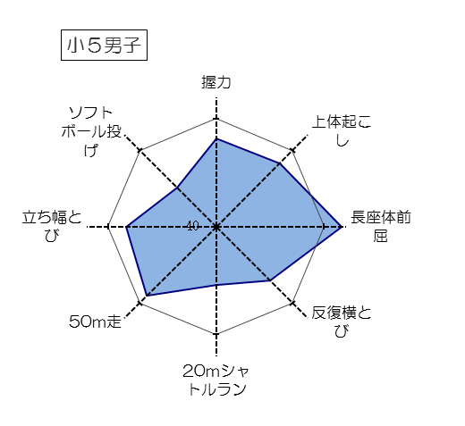
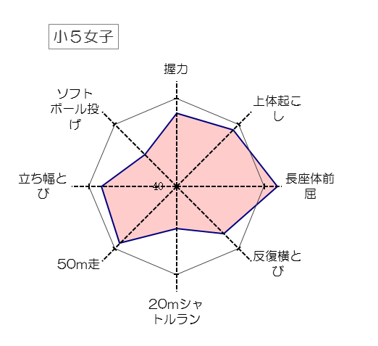
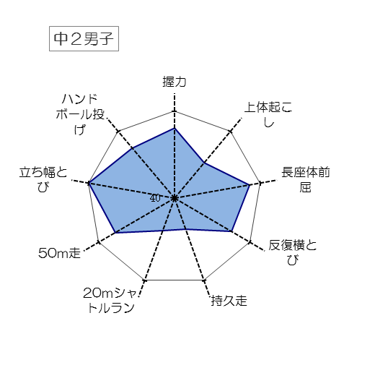
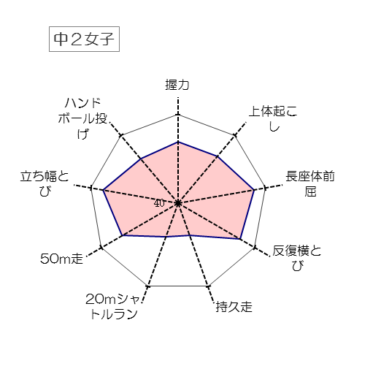
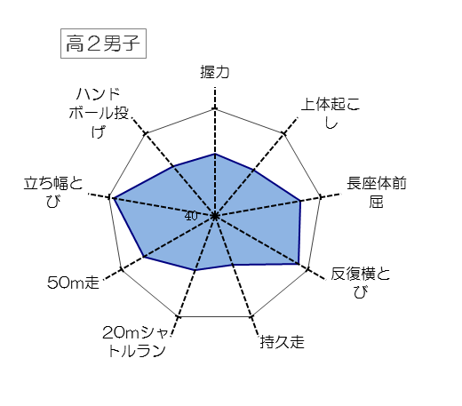
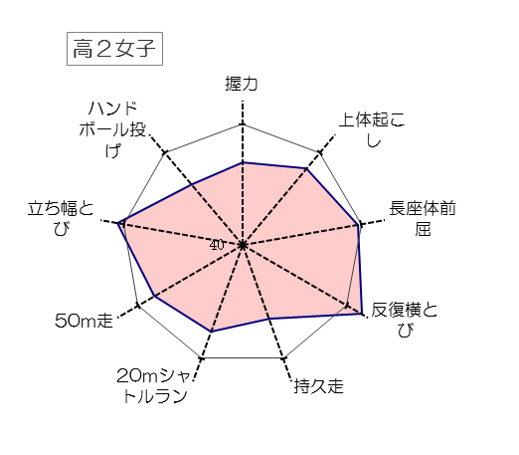
4-4 令和４(2022)年度東京都児童・生徒体力・運動能力、 生活・運動習慣等調査（東京都統一体力テスト）

《スポーツ庁「体力・運動能力調査」(平成26年度)との比較》

【平成26年度の全国平均値を偏差値50とした場合の令和４年度の東京都の現状】

男子
女子

